書き方
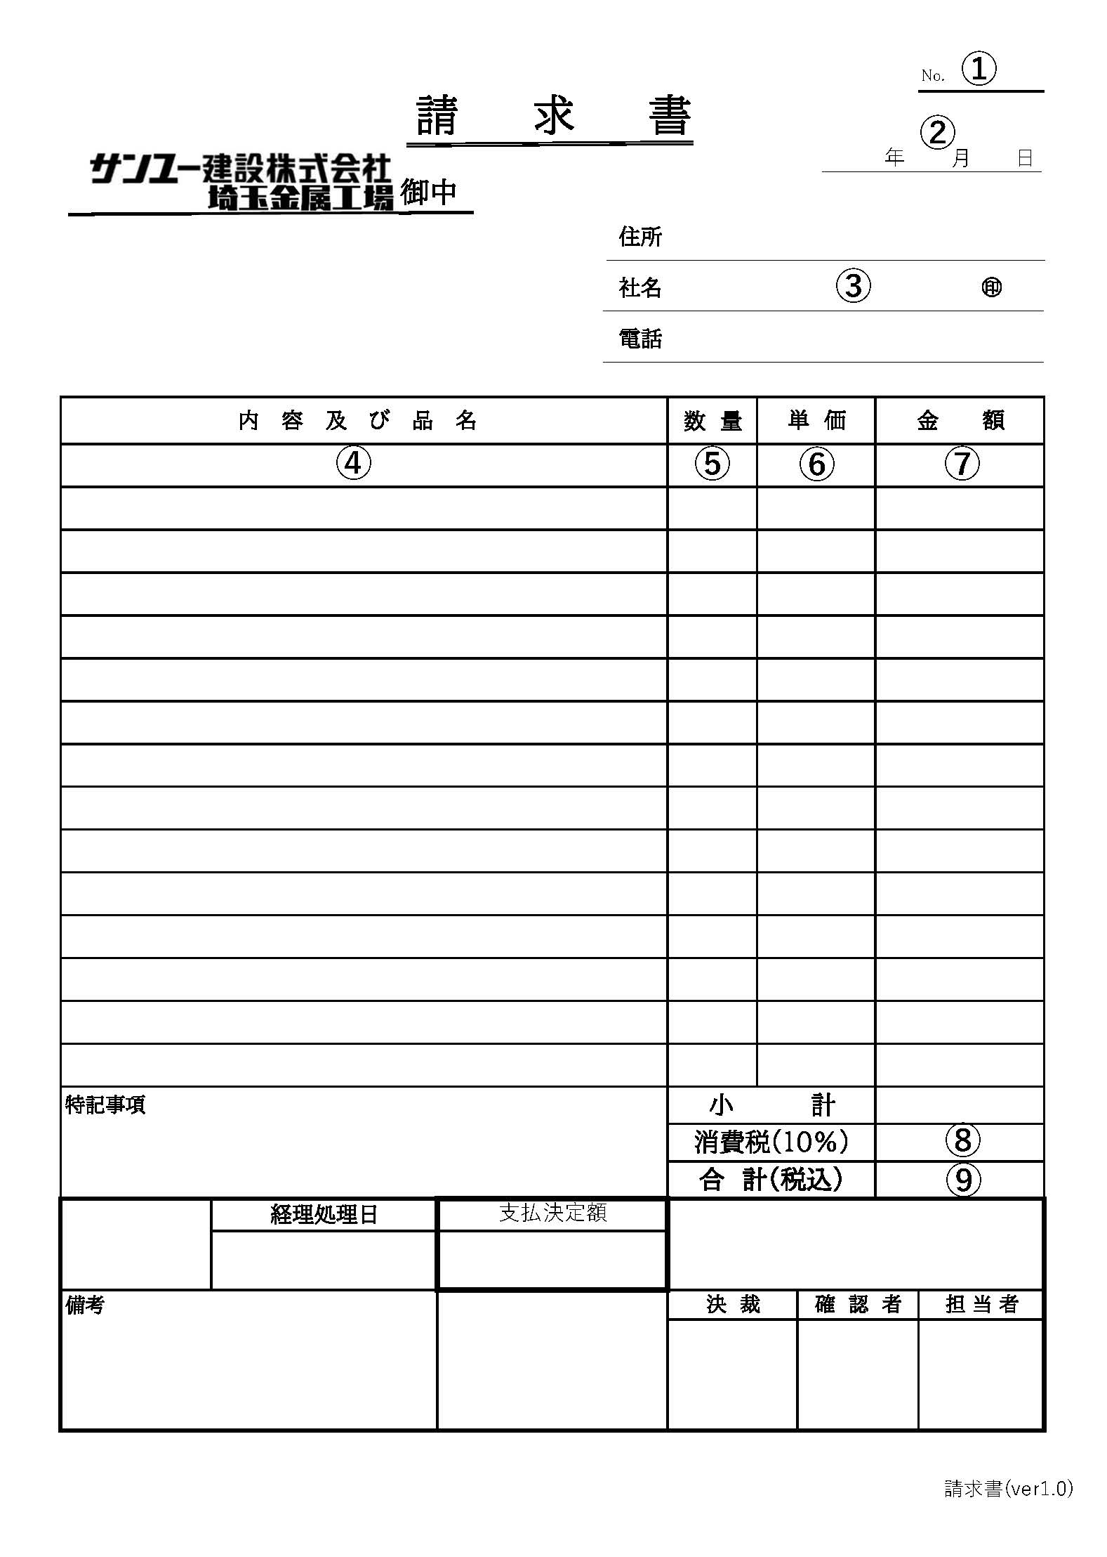
 |  |  | 2021-04-01
取引先各位

 |  | サンユー建設株式会社 埼玉金属工場
 |  | 〒362-0806
 | 埼玉県北足立郡伊奈町大字小室6877-1
 | TEL 048-720-7771 FAX 048-720-7772

＜請求書の書き方＞
① 請求書が２枚以上になる場合のみ、枚数を記入。
② 請求締日（毎月20日）を記入。（西暦表記）
③ 住所、社名、電話番号を記入し、社判を捺印。
④ 内容及び品名を記入（納品書と同じ商品名）
⑤ 数量を記入。
⑥ 単価を記入。
⑦ ⑤×⑥を記入。
⑧ ⑦の全頁合算の消費税を最後の頁にのみ記入（消費税は四捨五入してください）
⑨ ⑧を足した合計金額（税込）を記入

注意事項
・請求書は前月21日～当月20日までの納品を合計して記入してください。
・本請求書は毎月20日締め、25日迄に埼玉金属工場に郵送して下さい。（翌月15日支払）
※25日を過ぎてご提出された場合は、支払いが翌々月になる可能性がございます。
・5万円以上の場合は必ず本請求書で記入ください。
・5万円未満の場合は本請求書又は、貴社の請求書で構いません。
・取引初回請求時のみ特記事項に振込先を記入してください。
・記載方法にご不明な点がございましたら、埼玉金属工場までお問い合わせください。

請求書
 |  |  |  |  |  |  |  |  | No.
請 求 書 |  |  |  |  |  |  |  |  |  |  | ＜B5で印刷＞
年
月
日
 |  | 御中
 |  |  |  | 住所
 |  |  |  | 社名 |  |  |  |  |  | ㊞
 |  |  |  | 電話

内 容 及 び 品 名 |  |  |  |  | 数 量 | 単 価 |  | 金 額

特記事項 |  |  |  |  | 小 計
 |  |  |  |  | 消費税(10%)
 |  |  |  |  | 合 計（税込）
 | 経理処理日 |  | 支払決定額

備考 |  |  |  |  | 決 裁 |  | 確 認 者 |  | 担 当 者

